楼幢表
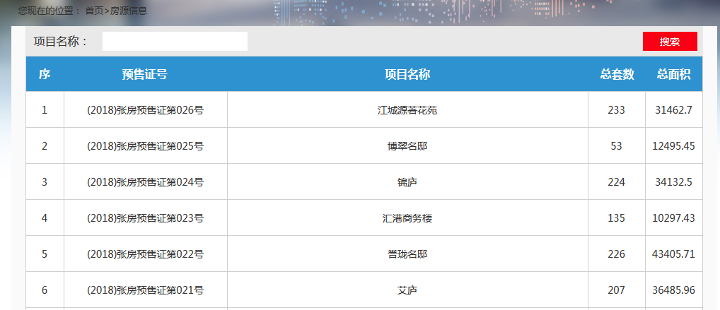
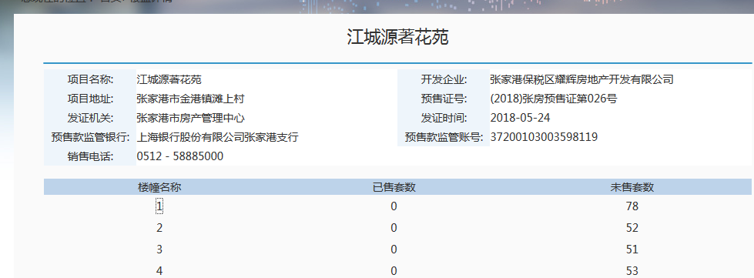
http://218.4.91.246:81/EpointWebBuilder_zjgfcj/zjgfcj/spf/projectList.jspx
序号 | 预售证号 | 项目名称 | 总套数 | 总面积 | 项目名称 | 项目地址 | 发证机关 | 开发企业 | 预售证号 | 发证时间 | 预售款监管银行 | 预售款监管账号 | 销售电话 | 楼幢名称 | 已售套数 | 未售套数 | 更新时间
1 | (2018)张房预售证第026号 | 江城源著花苑 | 233 | 31462.7 | 江城源著花苑 | 张家港市金港镇滩上村 | 张家港市房产管理中心 | 张家港保税区耀辉房地产开发有限公司 | (2018)张房预售证第026号 | 43244 | 上海银行股份有限公司张家港支行 | 37200103003598100 | 0512－58885000 | 1 | 0 | 78
2 | (2018)张房预售证第026号 | 江城源著花苑 | 233 | 31462.7 | 江城源著花苑 | 张家港市金港镇滩上村 | 张家港市房产管理中心 | 张家港保税区耀辉房地产开发有限公司 | (2018)张房预售证第026号 | 43244 | 上海银行股份有限公司张家港支行 | 37200103003598100 | 0512－58885000 | 2 | 0 | 52

房号表
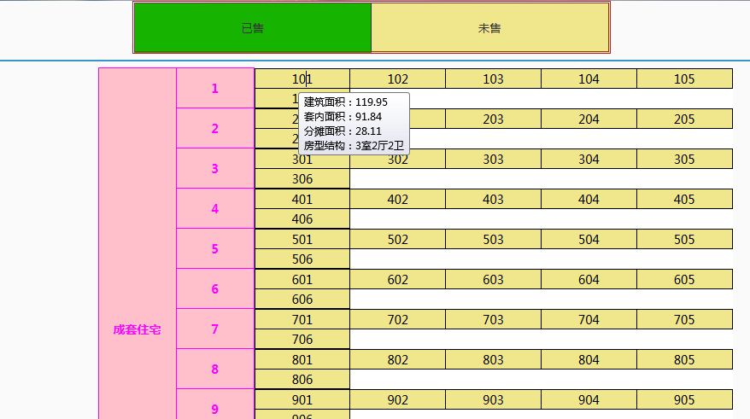
序号 | 预售证号 | 项目名称 | 楼幢名称 | 楼栋类型 | 楼层 | 房号 | 房号颜色 | 建筑面积 | 套内面积 | 分摊面积 | 房型结构 | 更新时间
1 | (2018)张房预售证第026号 | 江城源著花苑 | 1 | 成套住宅 | 1 | 101 | 黄色未售 | 119.95 | 91.84 | 28.11 | 3室2厅2卫

